细节、行业排名
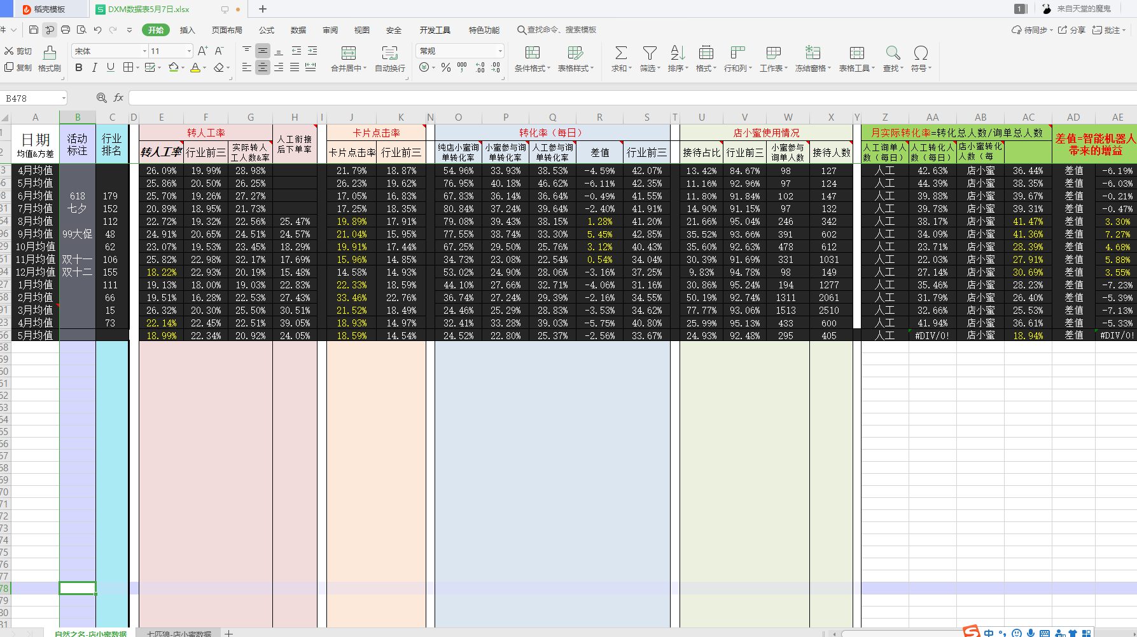
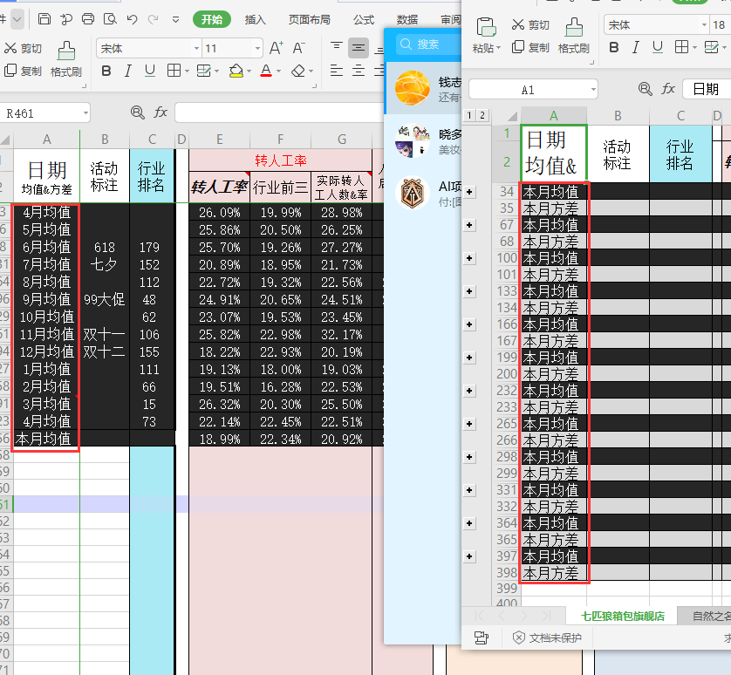

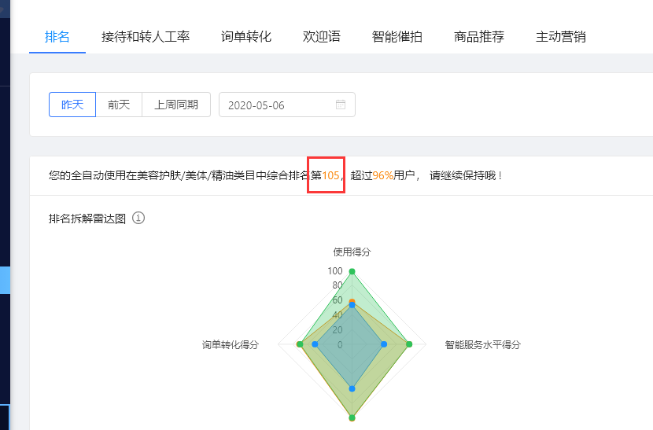

一、【本月】能否换成数字，跟随店小蜜里面的实际月份 二、【行业排名】这个数据也需要获取，位置在右上图这里 三、每月方差这一行能不能自动隐藏了，因为这样显得比较乱 每个月上交的表格视觉效果放在下面了，大概是这样的

标色问题
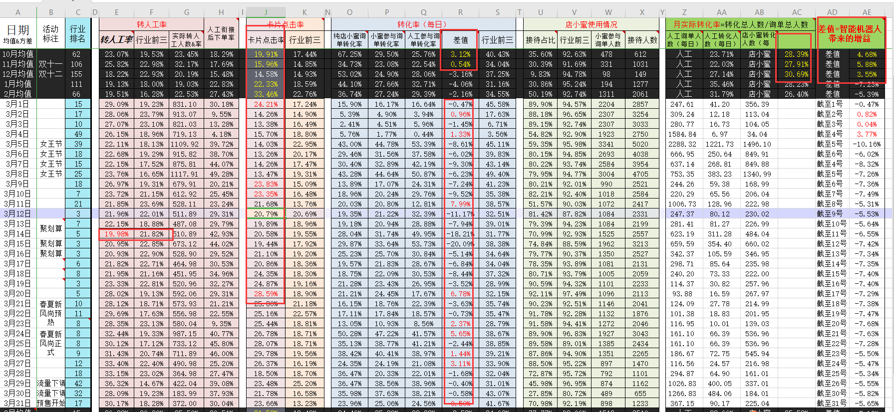

标色的功能好不好实现，在wps表格里貌似是没有快捷键可以标文字颜色的 这个比较难的话影响也不大，可以每个月人为操作一下

